R-Z电机综合测试
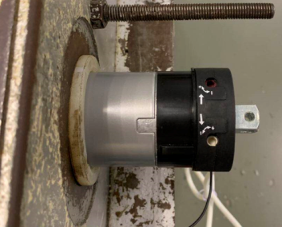

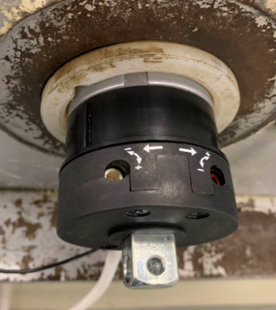
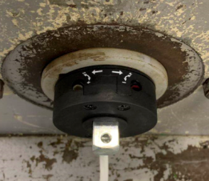
1.电机装入综合测试台
★先确认产品电压频率并调整好
1.电机减速端装入测试台
2.用手来回转动，使电机减速端卡进测试台方形槽中
3.电机卡入后，内齿套卡扣与测试台皇冠治具缺口对齐，插入电机
4.完整插入效果
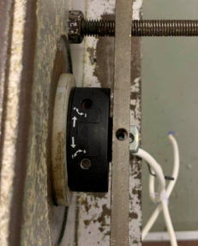
2.装测试扣板
方轴插入测试扣板，测试扣板贴平前盖板
3.接电源线
将电源线蓝、棕线接入到综合测试台琴键夹中
棕
蓝
★若电源线带插头，使用配套插线板
DOOYA 作业指导书JS-9-1.638 C/00
适用类型：R/Z型电机[CM833#] | 制程站别：综合测试 | 人数：1 | 标准工时： | 日期：2019/7/4
作业步骤：

4.按启动开关
按下开关测试台启动
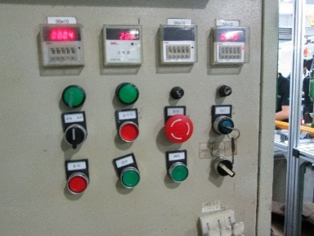
5.按正/反转开关
按下正/反转开关，电机声音或转动提示
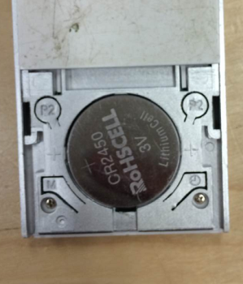
6.对码
P2
上电10S内用遥控器进行对码操作：P2+P2+Up，电机声音及转动提示说明对码成功
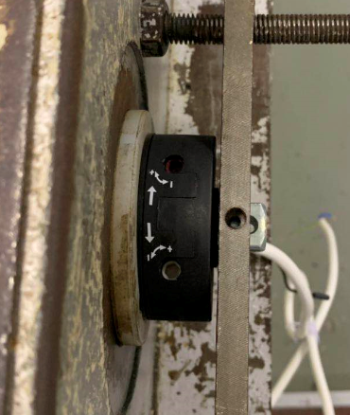
7.设置上行程
按发射器上行键，电机带动砝码上行，调节白色蜗杆，减死电机,再往“+”方向调节，电机上行一段距离后停止，此动作重复三次，电机每次运行距离不小于10cm，测试提升力OK，直到砝码碰到计数开关后减死蜗杆，上行程点设置完成，测试负载下白蜗杆松紧程度
★用调节杆调节蜗杆,不能有紧、卡或调节杆断现象
★不能有电机拉不动
★注意不要有反转，网印不能错
计数开关
★根据产线综合测试台方向，白蜗杆控制电机上行，红蜗杆控制电机下行（230V）

8.设置下行程
按发射器下行键，电机带动砝码下行，调节红色蜗杆，减死电机,再往“+”方向调节，电机上行一段距离后停止，此动作重复三次，电机每次运行距离不小于10cm，测试电机刹车OK，直到砝码距离地面10cm处减死蜗杆，下行程点设置完成，测试负载下红蜗杆松紧程度
★用调节杆调节蜗杆,不能有紧、卡或调节杆断现象
★不能出现刹车打滑的现象
刹车不能打滑
按发射器上行键，电机上行，运行到上行程点后电机停止，验证上行程设置OK；按发射器下行键，电机下行，运行到下行程点后电机停止，验证下行程点设置OK
9.验证行程
10.测试电机回退功能
1.首先设置电机上、下行程点，设置完成后电机跑到上行程点
2.在上行程点处长按发射器上行+停止组合键2S，电机声音提示后开始自动检测行程（此状态下无需按发射器），等电机完成检测后重新回到上行程点
3.电机上/下运行，在除上行程点外任意位置按停止键，电机都会往上跑一小段距离，验证此功能正常
★此操作产线抽检订单数量的5%

11.取出电机
按发射器下行键，调节红色蜗杆，往“+”方向调节，直到砝码完全落地，断电，电机停止，取下电源线及扣板，取出电机

